RUWA Reti speciali
Modulo d'ordine RUWA Reti speciali / ruwatec
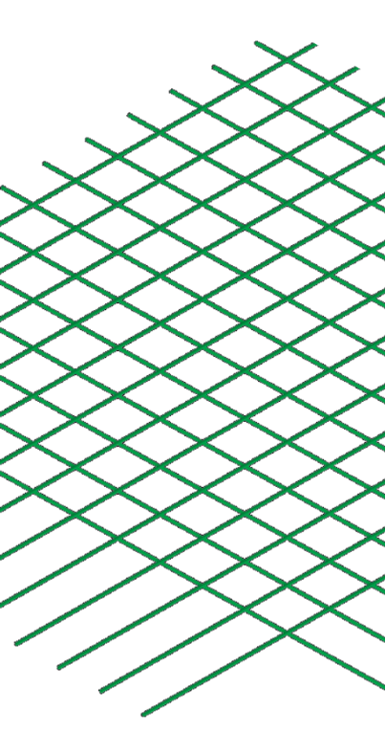
 |  |  |  |  |  |  |  |  |  |  |  |  |  |  |  |  |  |  |  |  |  |  | IT 01-2023
Lista di taglio no.*: (*obbligatorio) |  |  |  |  | per piano di posa no.: |  |  |  |  |  |  | Compilato: |  |  |  |  |  | Data: |  |  | Controllato:

Data di consegna: |  |  |  |  | Studio d'ingegneria*: |  |  |  |  |  |  | Cantiere*: |  |  |  |  |  | Parte d'opera*:

Referente in cantiere*:

N° tel. cantiere*: |  |  |  |  | Impresa edile*: |  |  |  |  |  |  | Indirizzo di consegna*: |  |  |  |  |  | Nota:

Progetto RUWA n°:

INDICAZIONI PER RUWA RETI SPECIALI SU MISURA (Acciaio d'armatura B500A, B500B, ruwinox 1.4362 o ruwinox 1.4462) |  |  |  |  |  |  |  |  |  |  |  |  |  |  |  |  |  |  |  |  |  |  |  | ASSISTENZA
Pos. | Qualità (1) | Diametro (2) |  |  | Speziatura (3) |  | Sormonto (4) [mm] |  |  |  |  | Formato (5) [mm] |  |  | Piegata (6) | Quantité fili [pz] |  | Quantità [pz] | Peso [kg] |  |  | Commento |  | Proposta sormonto [mm]
 |  | LD [mm] | QD [mm] |  | LD [mm] | QD [mm]
 |  |  |  |  |  |  | u1 | u2 | u3 |  | u4 | L |  | B |  | LD | QD |  | reti | Totale |  |  |  | u1 | u2 | u3 | u4

Ordine di compilazione |  |  |  |  |  |  |  |  |  |  |  |  |  |  |  | Totale

INDICAZIONE DELLE RETI |  |  |  |  |  |  | SCHIZZO DELLE RETI PIEGATE / INDICAZIONE DELLE RETI (7)
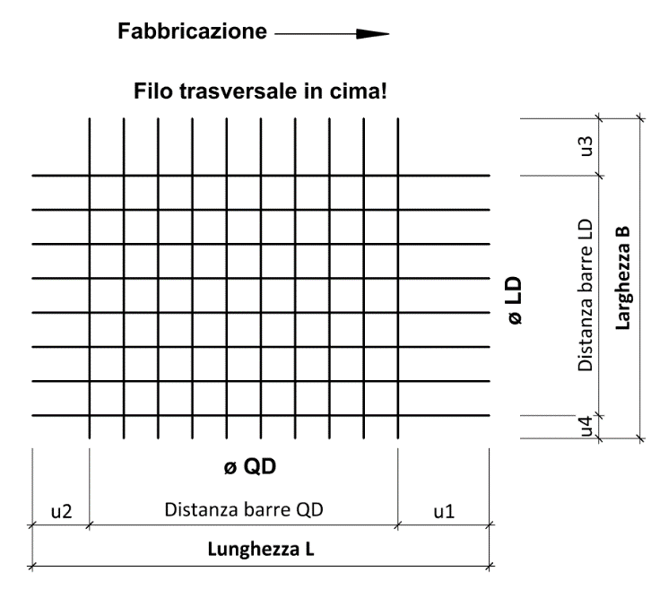

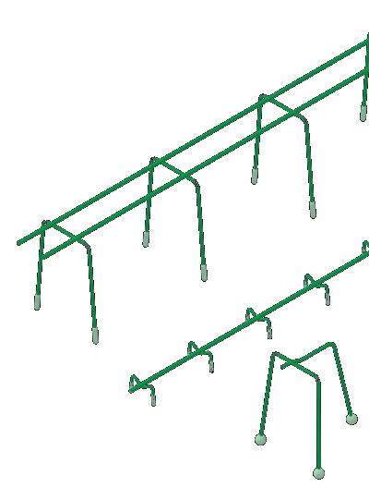

DISTANZIATORI A GABBIA SUNO / SUNO-mini / KUFU / KUFU-mini / STÜBÜ
DK |  | Tipo |  |  | Quantità [pz] |  | Altezza [cm] |  |  | Lung. totale [m] |  |  | Piedini [DK] |  |  | Accessori |  |  |  | Accessori richiesti

Ordine di compilazione

PER FORME PIÙ COMPLICATE DEL RETI, TI CHIEDIAMO DI UTILIZZARE IL SOFTWARE RUWATEC PER DEFINIRE I TAPPETINI. IN CASO DI DOMANDE SUL MODULO D'ORDINE O SU RUWATEC / RETI SPECIALI, CONTATTARE I NOSTRI INGEGNERI.

ESEMPI
m1 | B500A | 14 | 12 |  | 150 | 150 | 700 | 50 | 600 |  | 50 | 6,000 |  | 2,000 |  | 10 | 36 | 5 | 136.4 | 682
m2 | B500B | 8 | 8 |  | 200 | 200 | 50 | 50 | 50 |  | 50 | 3,500 |  | 1,500 | 1x | 8 | 18 | 3 | 21.7 | 65

SPIEGAZIONI
(1) Qualità di acciaio disponibili: B500A, B500B, acciaio inossidabile 1.4362 (KWK III), acciaio inossidabile 1.4462 (KWK IV) (2) Le diametro di fili disponibili dipendono dalla qualità dell'acciaio selezionata. Rapporto tra filo più piccolo e filo più grande ≥0,60 (3) Speziatura LD da 25 mm in una griglia da 25 mm | Speziatura QD variabile in continuo da 50 mm (4) Sormonto LD min. 25 mm, max. unilaterale 800/2'000 mm | Sormonto QD min. 20 mm, max. 1'500 mm (u3/u4 max. B/2) (5) Lunghezza reti da 800 a 13'000 mm | Larghezza reti da 800 a 3'000 mm (a seconda della qualità dell'acciaio; vedi catalogo) (6) Se il reti è piegata, completare uno schizzo (7) Lunghezza bordo di piegatura max. 5.00 m | Raggio di curvatura max. 3.00 m | Diametro mandrino piegatura normalmente d3 = 4 Ø | nessun filo nella zona di piegatura

 |  |  |  |  |  |  |  |  |  |  |  | Web | www.ruwa-ag.ch |  |  |  |  |  |  |  | LEGENDA
RUWA Drahtschweisswerk AG |  |  |  |  |  |  |  |  |  |  |  | Richiesta d'offerta | info@ruwa-ag.ch |  |  |  |  |  |  |  | Campo obbligatorio
Burghof 100 |  |  |  | Tel. +41 34 432 35 35 |  |  |  |  |  |  |  | Ordine | verkauf@ruwa-ag.ch |  |  |  |  |  |  |  | A scelta
CH-3454 Sumiswald |  |  |  | Fax +41 34 432 35 55 |  |  |  |  |  |  |  | Consiglio tecnico | technik@ruwa-ag.ch |  |  |  |  |  |  |  | Non disponibile

